Foglio1
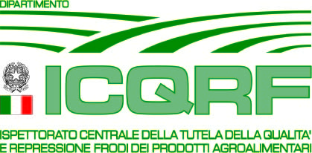
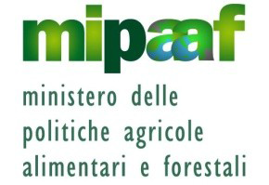

DIFESA DEL MADE IN ITALY AGROALIMENTARE:
I RISULTATI DELL'ICQRF |  | ATTIVITA' 2014 AGG. 1 DICEMBRE
Prodotti | n. casi | Paesi coinvolti

Attività ex officio
"Prosciutto San Daniele" | 1 | UK
"Prosciutto di Parma" | 6 | Olanda
"Mortadela Bolonia" | 1 | Spagna
"Parmigiano Reggiano" | 9 | UK-Francia - Olanda - Belgio -Danimarca
"Pecorino Romano" | 1 | UK
"Grana Padano" | 2 | Francia - Lettonia
"Asiago" | 4 | Francia - Lettonia - UK-Germania-Belgio
"Fontina" | 3 | Danimarca
"Gorgonzola" | 1 | Belgio
"Olio Toscano" | 2 | UK
"Olio Riviera Ligure" | 1 | UK
"Aceto Balsamico di Modena" | 5 | Polonia- Spagna-Germania - Francia
TOTALE | 36

Attività sul web
CheeseKit "Parmesan" | 5 | www.ebay.it / www.ebay.com (USA)
"Parmesan" Block-Grated | 20 | " (USA)
"Asiago" | 3 | " (USA)
"Romano" | 2 | " (USA)
"Aceto Balsamico di Modena" | 10 | " (Germania - Italia)
"Aceto Tradizionale di Modena | 3 | " ( Italia - USA)
"Ciauscolo" | 5 | " (Italia)
"Caciocavallo Silano" | 1 | " (Italia)
"Pecorino siciliano" | 29 | " (Italia)
"Wine kit Chianti" | 4 | " (USA)
"Montepulciano d'Abruzzo" | 2 | " (Italia)
"Soave" | 1 | " (Italia)
"Prosecco" | 2 | " (Italia)
TOTALE | 87
VINO: ICQRF organismo di contatto UE
"Prosecco" | 6 | Germania - UK - Polonia
"Lambrusco" | 3 | UK - Moldavia
"Emilia IGT" | 1 | Olanda
"Romagna DOC" | 1 | Olanda
"Barolo" | 1 | UK
"Salento IGP" | 2 | Svezia
"Primitivo" | 1 | Danimarca
"Passito" | 2 | Danimarca
"Mosti d'uva"-irregolarità doc. | 2 | Spagna
TOTALE | 19

TOTALE TUTELA MADE IN ITALY ALL'ESTERO | 142

